GYM-266
採算原価見積履歴照会で、最終更新日時が全部同じになっている
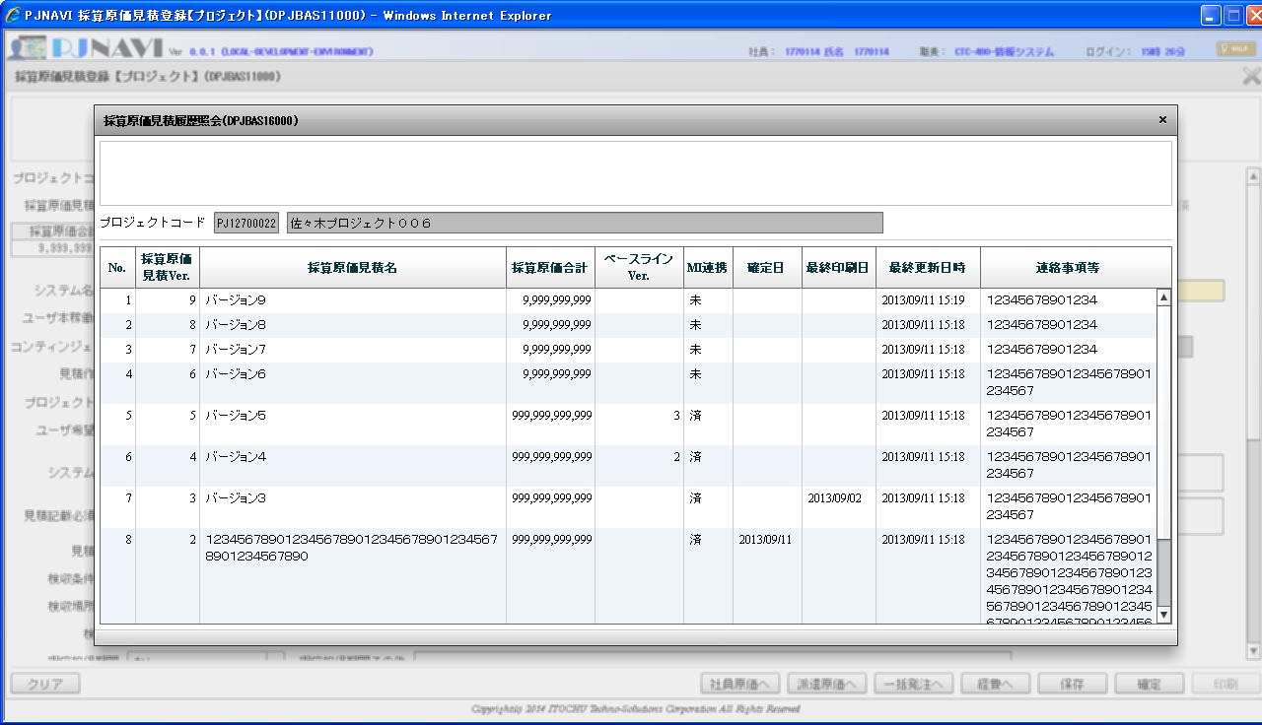

原因
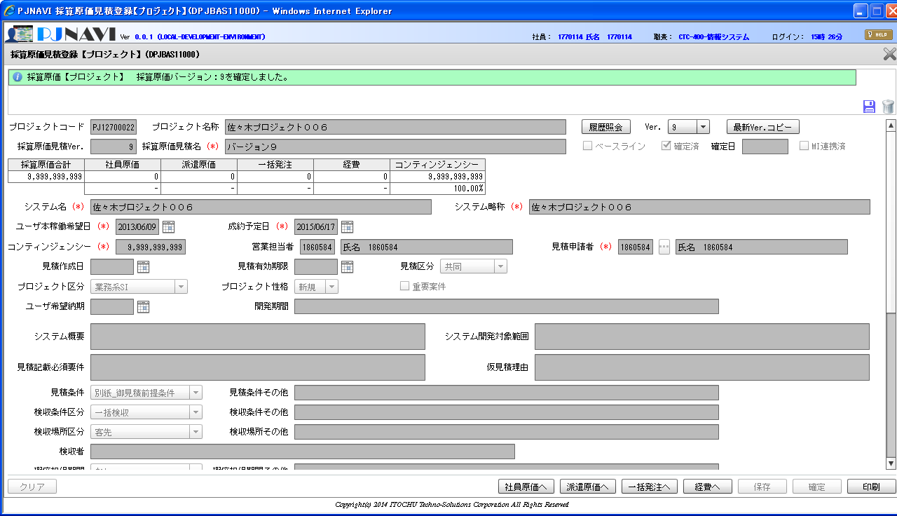

確定のタイミングでベースラインフラグ更新が行われ、対象が表示しているバージョン以外となっている。

 | この項目移送が行われる

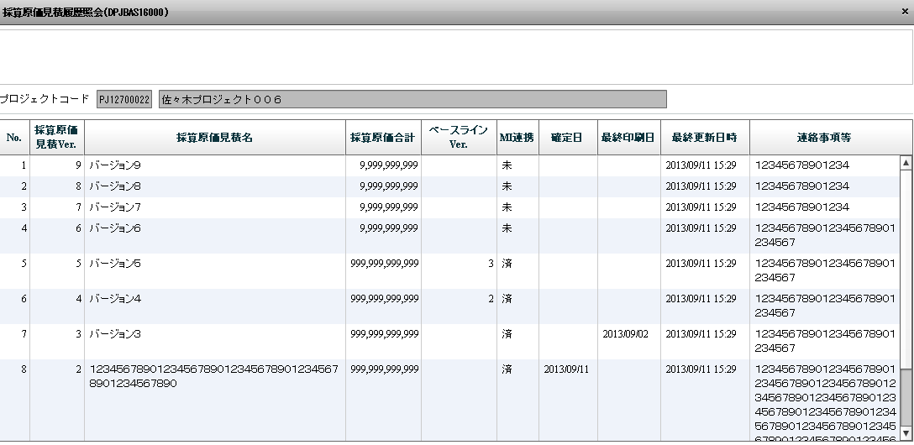

画面表示以外が対象

